Planilha1
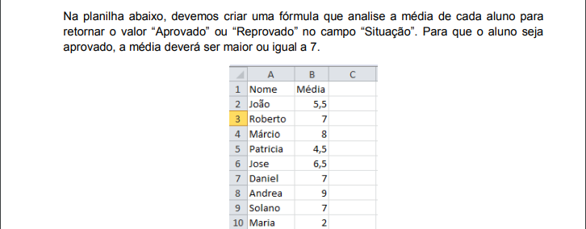
Nome | Média | Situação
João | 5.5 | Reprovado
Roberto | 7 | Aprovado
Márcio | 8 | Aprovado
Patricia | 4.5 | Reprovado
Jose | 6.5 | Reprovado
Daniel | 7 | Aprovado
Andrea | 9 | Aprovado
Solano | 7 | Aprovado
Maria | 2 | Reprovado

